螺杆 保养项目明细
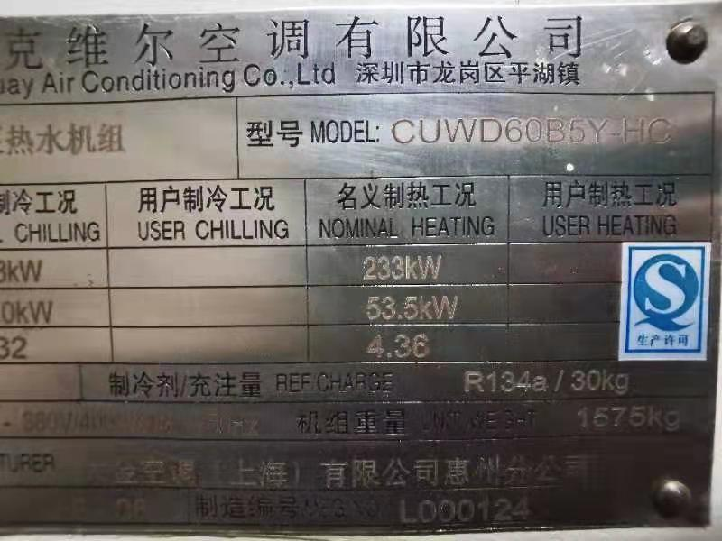
螺杆保养项目明细
序号 | 项目名称 | 规格型号 | 数量 | 单位 | 单价（元） | 总价（元） | 备注
1 | 冷冻油 | 18.9L原厂 | 1 | 桶 |  | 0
2 | 干燥滤芯 | 原厂 | 1 | 个 |  | 0
3 | 油滤 | 原厂 | 2 | 个 |  | 0
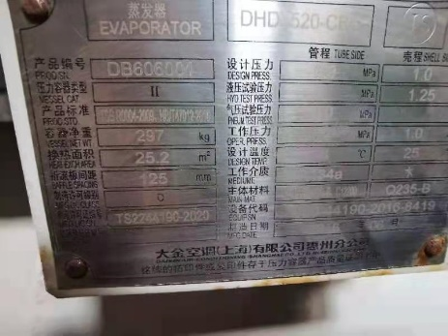
4 | 制冷剂 | R134a | 1 | 项 |  | 0
5 | 单台保养人工 |  | 1 | 台 |  | 0
6 | 冷凝器清洗 | 药物清洗 | 1 | 项 |  | 0
7 | 税金 （增值税普通发票） | % |  |  |  | 0
8 | （如有其他项目请自行添加） |  |  |  |  | 0
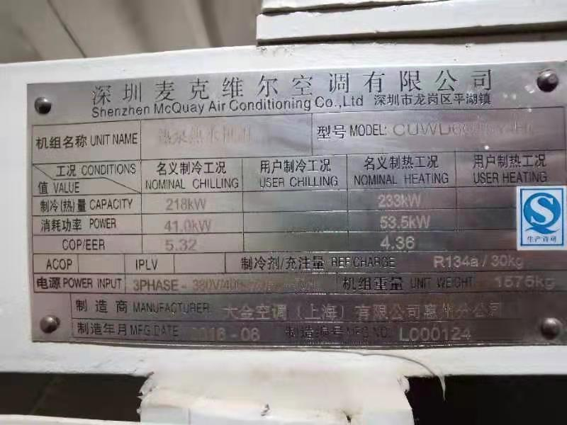
9 |  |  |  |  |  | 0
10 |  |  |  |  |  | 0
11 |  |  |  |  |  | 0
 |  |  |  |  |  | 0
 |  |  |  |  |  | 0
12 |  |  |  |  |  | 0
13 |  |  |  |  |  | 0
合计 |  |  |  |  |  | 0

